Participaciones
RUT | Nombre | Email | Comunidad | Unidad | Decisión | Éxito de Match | RUT en Imagen | Tiempo de Votación | Tiempo de Login | Intentos de Validación | Contador de Logins | Tiempo de Validación (seg) | URL Imagen Frontal | URL Imagen Trasera | Imagen Frontal | Imagen Trasera
13473719-0 | Danilo Gonzalez | usuario1@ejemplo.com | Geocentro Lira | 0101 | si | No | N/A | 2025-09-16T03:37:30.356820 | N/A | 0 | 0 | 0 | N/A | N/A | URL no disponible | URL no disponible
13473719-0 | Angel Gonzalez | usuario3@ejemplo.com | Universo Matucana | 0303 | si | Sí | 134737190 | 2025-09-16T04:11:22.131582 | N/A | 0 | 0 | 0 | /static/uploads/6488e438-5041-7030-84c9-b7c11060a8b5_1757995863.12796_WhatsApp_Image_2023-11-16_at_7.11.34_PM_1.jpeg | /static/uploads/6488e438-5041-7030-84c9-b7c11060a8b5_1757995863.129084_WhatsApp_Image_2023-11-16_at_7.11.34_PM.jpeg | 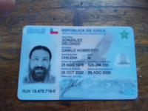 | 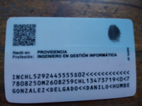
13900270-9 | Marcela Díaz | usuario2@ejemplo.com | Universo Matucana | 0202 | si | Sí | 139002709 | 2025-09-16T04:15:07.274086 | N/A | 0 | 0 | 0 | /static/uploads/84c86438-e071-7016-635a-d50a8efcf635_1757996097.401468_17579960117989222010735305516883.jpg | /static/uploads/84c86438-e071-7016-635a-d50a8efcf635_1757996097.430011_17579960404017116731968949577657.jpg | 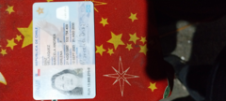 | 

